档案管理
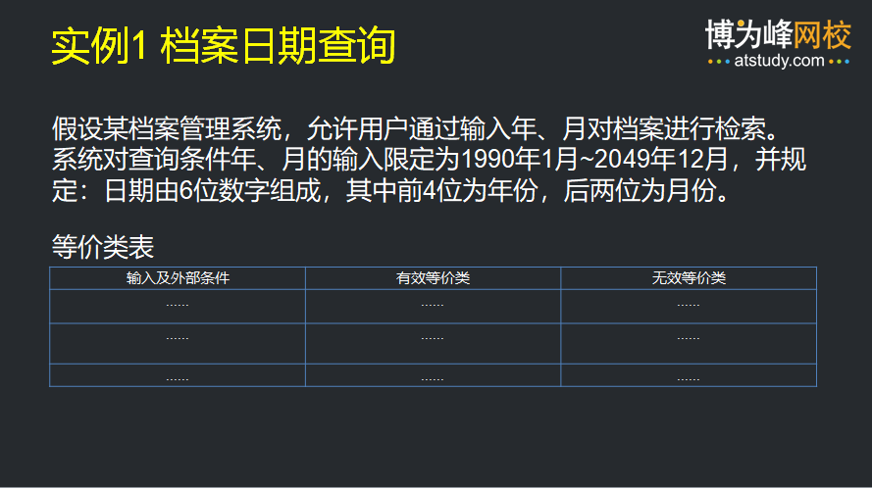

输入条件 | 有效等价类 | 无效等价类
是否是必填项 | 是必填项 | (10)空
输入格式 | (1)6位数字 | (2)非6位 (3)含非数字字符
年份（前四位） | (4)1990-2049 | (5)<1990 (6)>2049
月份（后二位） | (7)01-12 | (8)<02 (9)>13

测试用例ID | 覆盖等价类 | 输入举例 | 预期结果
TC-01 | (1), (4), (7) | 199001 | 查询成功 (有效：最小年份+最小月份)
TC-02 | (1), (4), (7) | 204912 | 查询成功 (有效：最大年份+最大月份)
TC-03 | (1), (4), (7) | 202306 | 查询成功 (有效：中间正常值)
TC-04 | （10） | (留空) | 提示错误：该项为必填项，不能为空
TC-05 | (5) | 198912 | 提示错误：年份超出范围（小于1990）
TC-06 | (6) | 205001 | 提示错误：年份超出范围（大于2049）
TC-07 | (8) | 202300 | 提示错误：月份无效（小于01）
TC-08 | (9) | 202313 | 提示错误：月份无效（大于12）
TC-09 | (2) | 20231或者2023013 | 提示错误：输入长度不正确，必须为6位
TC-10 | （3） | 2023AB | 提示错误：包含非数字字符，请输入纯数字

准考证
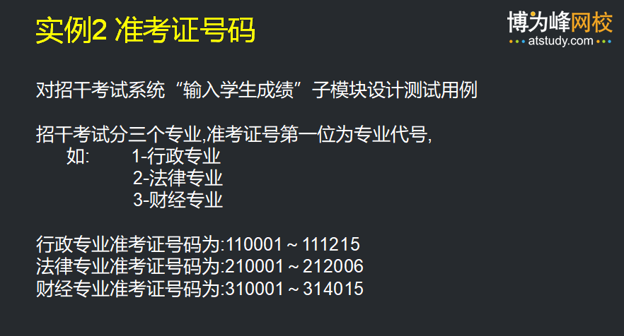

输入条件 | 有效等价类 | 上点 | 离点 | 无效等价类
是否为必填项 | 是必填项 |  |  | (14)留空
号码长度 | (1) 6位数字 | 6 | 5,7 | (2) 小于6位 (3) 大于6位 (4) 含非数字
首位数字（专业代号） | (5) 1-行政 (6) 2-法律 (7) 3-财经 | 1，3 | 0，4 | (8)其他数字 (如 0, 4-9)
号码取值范围 | (9) 行政专业准考证号码范围 110001-111215 (10) 法律专业准考证号码范围 210001-212006 (11) 财经专业准考证号码范围 310001-314015 | 110001，111215 210001，212006 310001，314015 | 110000，111216 210000，212007 310000，314016 | (12) < 最小值 (如 110000) (13) > 最大值 (如 111216)

测试用例 | 覆盖等价类 | 输入举例 | 预期结果
TC-01 | (14) | (留空) | 提示：准考证号不能为空
TC-02 | (2) | 11000 | 提示：长度必须为6位 长度不足
TC-03 | (3) | 1100001 | 提示：长度必须为6位 长度过长
TC-04 | (4) | 1100A1以及1100!1 | 提示：必须为纯数字，不能包含字母或者字符
TC-05 | (5), (9) | 110001 | 验证通过
TC-06 | (6), (10) | 210002 | 验证通过
TC-07 | (7),(11) | 310003 | 验证通过
TC-08 | (5), (12) | 110000 | 提示：号码无效
TC-09 | (5), (13) | 111216 | 提示：号码无效
TC-10 | (8) | 410001 | 提示：专业代号无效
TC-11 | (8) | 010001 | 提示：专业代号无效

万年历
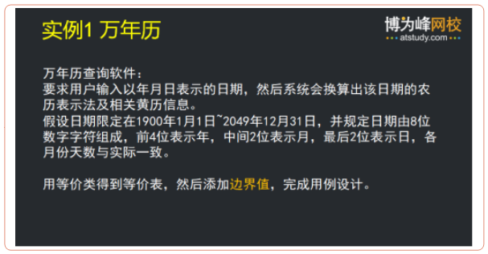

输入条件 | 有效等价类 | 有效的边界 | 无效等价类 | 无效的边界
是否为必填项目 | 是 |  | (16)空
类型 | (1) 纯数字 |  | (2)带字母 (3)带符号
长度 | (4) 8位数字 | 8 | (5)小于8位 (6)大于8位 | 7,9
前四位数字（年份） | (7) 1900-2049 | 1900，2049 | (7)小于1900 (8)大于20250 | 1899,2050
第5，6位数字（月份） | (9) 01-12 | 01,12 | (10) 小于01 (11) 大于12 | 00,13
第7，8位数字（第几日） | (10) 01-31 (大月情况1,3,5,7,8,10,12月) (11) 01-30 (小月情况4,6,9,11月) (12) 01-28 (平年2月) (13) 01-29 (闰年2月) | 01，31 01，30 01，28 01，29 | (14) 小于01 (15) 大于31（大月情况） (16) 大于30 （小月情况） (17) 大于29 (闰年2月) (18) 大于28 （平年2月） | 00 00,32 00,31 00,30 00,29

测试用例 | 覆盖等价类 | 输入举例 | 预期结果
TC01 | 有效（大月，平年）：(1)(4)(7)(9)(10) | 20230115 | 有效（合法日期）
TC02 | 有效（小月）：(11) | 20230415 | 有效（合法日期）
TC03 | 有效（平年2月）：(12) | 20230228 | 有效（合法日期）
TC04 | 有效（闰年2月）：(13) | 20240229 | 有效（合法日期）
TC05 | 无效（空）：(16) | （留空） | 无效（必填项不能为空）
TC06 | 无效（带字母）：(2) | 2023011a | 无效（格式错误，含非数字字符）
TC07 | 无效（带符号）：(3) | 2023-01-01 | 无效（格式错误，含符号）
TC08 | 无效（小于8位）：(5) | 2023011 | 无效（长度不足）
TC09 | 无效（大于8位）：(6) | 202301150 | 无效（长度过长）
TC10 | 无效（年份<1900）：(7)无效 | 18990115 | 无效（年份超出范围）
TC11 | 无效（年份>2049）：(8)无效 | 20500115 | 无效（年份超出范围）
TC12 | 无效（月份<01）：(10)无效 | 20230015 | 无效（月份无效）
TC13 | 无效（月份>12）：(11)无效 | 20231315 | 无效（月份无效）
TC14 | 无效（日期<01，大月）：(14)无效 | 20230100 | 无效（日期无效）
TC15 | 无效（日期>31，大月）：(15)无效 | 20230132 | 无效（日期超出该月范围）
TC16 | 无效（日期>30，小月）：(16)无效 | 20230431 | 无效（4月只有30天）
TC17 | 无效（日期>29，闰年2月）：(17)无效 | 20240230 | 无效（闰年2月只有29天）
TC18 | 无效（日期>28，平年2月）：(18)无效 | 20230229 | 无效（平年2月只有28天）

 | .

测试程序的登录对话框功能
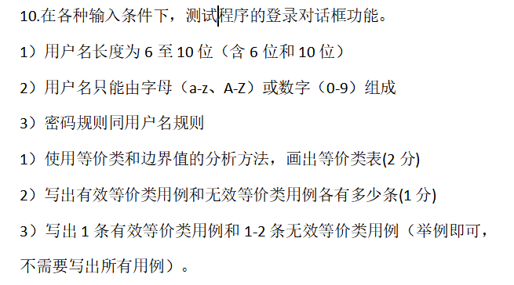

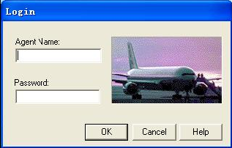

输入条件 | 有效等价类 | 无效等价类
是否是必填项 | 是必填项 | 空() | 测试用例ID | 覆盖等价类 | 输入举例 | 预期结果
用户名长度 | (1) 6 至 10 位 | (2) < 6 位 (3) > 10 位 | TC-01 | (1), (4), (7) | 用户名：admin 密码：123456 | 登录成功 （有效：正确用户名+正确密码）
用户名组成 | (4) 字母或数字组成 | (5)含非字母数字字符(特殊字符,空格) | TC-02 | (2) | 用户名：admin 密码：123 | 登录失败（密码过短）
密码长度 | (6) 6 至 10 位 | (7) < 6 位 (8) > 10 位 | TC-03 | (5) | 用户名：%admin! 密码：admin123 | 登录失败 （用户名含非字母数字字符）
密码组成 | (9) 字母或数字组成 | (10)含非字母数字字符(特殊字符,空格)

有效等价类共有 4 个： (1) 用户名长度有效、(4) 用户名字符有效、 (6) 密码长度有效、(9) 密码字符有效
无效等价类共有 6 个： (2) 用户名长度过短、(3) 用户名长度过长、 (5) 用户名字符非法、(7) 密码长度过短、(8) 密码长度过长、(10) 密码字符非法

